CSS
Title | Explained | Example | Result
Positon: Relative (Vị trí tương đối) | Lấy vị trí mà nó đang đứng để làm gốc và không bị phụ thuộc vào thành phần nào (không ảnh hưởng tới thành phần nào) | position: relative; top: 100px; | 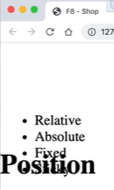
Positon: Absolute (Vị trí tuyệt đối) | Lấy thẻ cha gần nhất có thuộc tính position để làm gốc toạ độ Mục đích: Di chuyển đối tượng con xung quanh đối tượng cha | position: absolute; bottom: 0; right: 0; | 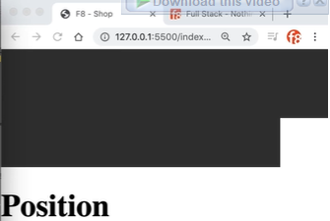
Position: Fix | Đối tượng phụ thuộc vào cửa sổ trình duyệt | position: fixed;
Position: Sticky |  | position: sticky;
Flexbox | 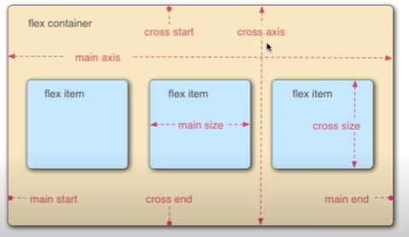 |  |  | 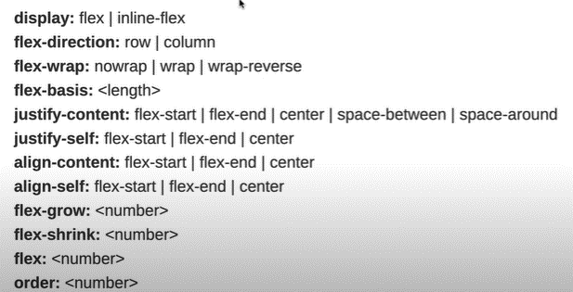

display: flex | inline-flex | Quyết định sử dụng layout flexbox hay không
flex-direction: row | column | Giúp thay đổi phương hướng của main-axis (mặc định là row)
flex-wrap: nowrap | wrap | wrap-reverse | Xuống dòng
flex-basis | Set kích thước cho main size
justify-content | Căn được những flex item theo hướng của main axis (sử dụng cho flex container) | justify-content: space-between; (tạo khoảng cách bằng nhau giữa các phần tử. Nhưng phần tử đầu luôn sát trái, phần tử cuối luôn nằm sát bên phải) justify-content: space-around; (tạo khoảng cách bằng nhau giữa các phần tử. Các phần tử ở giữa sẽ bị gấp đôi khoảng cách) justify-content: space-evenly; (tạo khoảng cách bằng nhau giữa các phần tử. Các phần tử ở giữa không bị gấp đôi khoảng cách)
justify-self | Sử dụng cho phần tử con (nếu cha ko có justify-content)
align-content | Căn được những flex item theo hướng của cross axis (sử dụng cho flex container)
align-self | Sử dụng cho phần tử con (nếu cha ko có justify-content)
flex-grow | Thay đổi kích thước (tăng lên) của main size
flex-shrink | Thay đổi kích thước (giảm xuống) của main size
flex |  | flex: 1; (Sẽ tự động mở rộng main axis nhiều nhất có thể cho thẻ nào có thuộc tính này. Flex càng cao, mở rộng càng nhiều (tương đối))
order | Thay đổi thứ tự (vị trí)
flex-flow | short-hand của direction và wrap

BEM | Là tiêu chuẩn đặt tên class khi viết CSS - Ý nghĩa: + Viết tắt của: Block Element Modifier | Cú pháp: - .block - .block__element - .block--modifier - .block__element--modifier

